install
環境
 | npm: | 9.6.7
 | node: | v18.17.1

nodejs未インストール、又はnpmやnodeのバージョンが違う場合：
 | ① | nvmをインストール：
 |  |  | nvm-setup.zip

 | ② | 「nvm ls available」を実行する
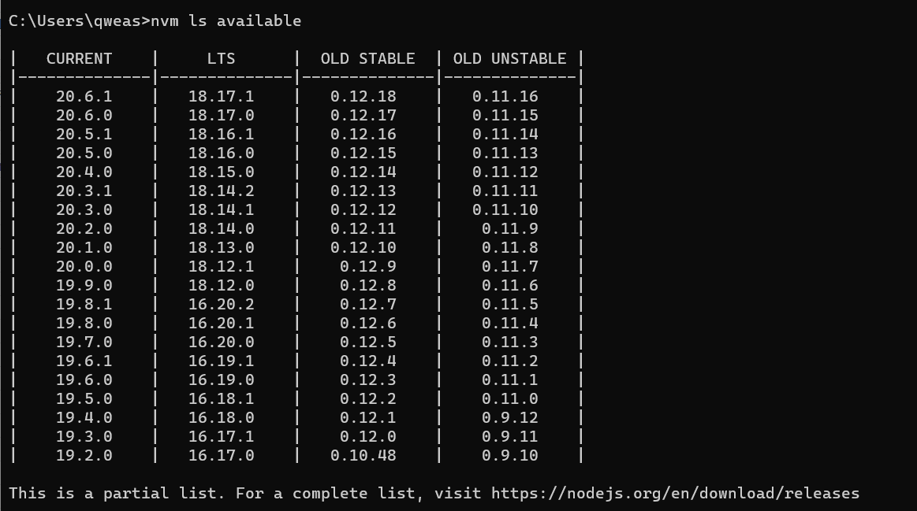

 | ③
 |  | npm: | 9.6.7
 |  | node: | v18.17.1
 |  | 上記バージョンをインストール：
 |  |  | nvm install v18.17.1
 |  |  | nvm use v18.17.1

 | ④ | インストール完了後チェック
 |  |  | npm -v
 |  | ※9.6.7ではない場合：
 |  |  | npm install -g npm@9.6.7

